Introduction
Annual epidemiological report for 2017
Surveillance systems overview for 2017

This spreadsheet contains all surveillance system overview tables from ECDC's annual epidemiological report for 2017.
The included diseases are listed at the bottom of this page; please advance to the desired tab by clicking at the controls at the bottom of the screen:
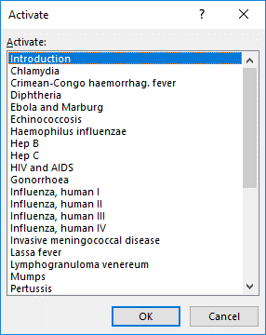
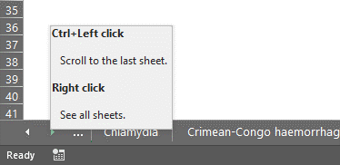

Suggested citation: European Centre for Disease Prevention and Control. Annual epidemiological report for 2017. Surveillance systems overview for 2017 [Internet; Excel workbook]. Stockholm: ECDC; 2018.

© European Centre for Disease Prevention and Control, 2018. Reproduction is authorised, provided the source is acknowledged

